Sheet1 (2)
山东泰东实业有限公司材料计划表 编号：002
工程名称：回转窑上料系统升级改造项目
编号 | 材料名称 | 规格 | 材质 | 单位 | 重量t | 备注 | 报价 | 报价单位 | 送货地点
1 | 槽钢 | [10 | Q235B | t | 0.81 |  |  |  | 送货地点资源利用分公司，联系人张艳忠13696346882
2 | 槽钢 | [16a | Q235B | t | 0.24
3 | 扁铁 | -100*3 | Q235B | t | 0.08
4 | 钢板 | 12mm | Q235B | t | 0.81
5 | 花纹钢板 | 5mm | Q235B | t | 1.46
6 | 钢板 | 8mm | Q235B | t | 0.92
7 | 镀锌檩条 | C220*70*20*2.5 | Q235B | t | 2.37 | 镀锌量不小于275g/㎡
8 | 型钢 | HM390*300*10*16 | Q235B | t | 0.31
9 | 型钢 | HN200*100*5.5*8 | Q235B | t | 0.48
10 | 型钢 | HN400*200*8*12 | Q235B | t | 1.45
11 | 角钢 | L100*10 | Q235B | t | 0.16
12 | 镀锌拉条 | φ12 （①直拉条（两头车丝，单头丝长70mm）：0.815m*1根+1.08m*3根+1.104m*1根+1.18m*10根+1.48m*5根+1.58m*29根；②撑杆用直拉条（两头车丝，单头丝长70mm）：1.58m*5根+1.08m*4根；③斜拉条（两头车丝，单头丝长60mm）：1.7m*1根+2.5m*1根+2.95m*1根+2.97m*1根+3m*1根+3.22m*1根+3.25m*3根） | Q235B | m | 115.02 | 镀锌量不小于275g/㎡ |  |  |  | 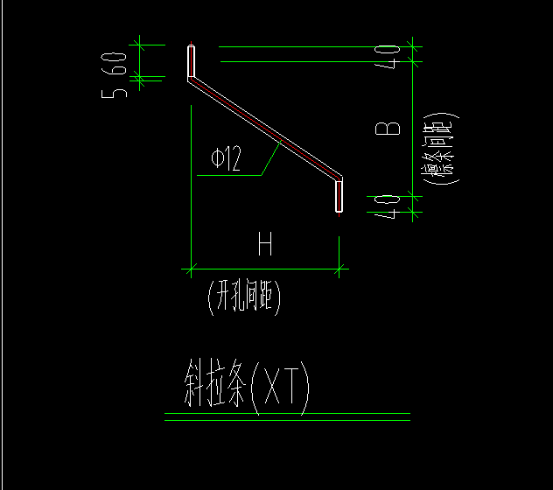 | 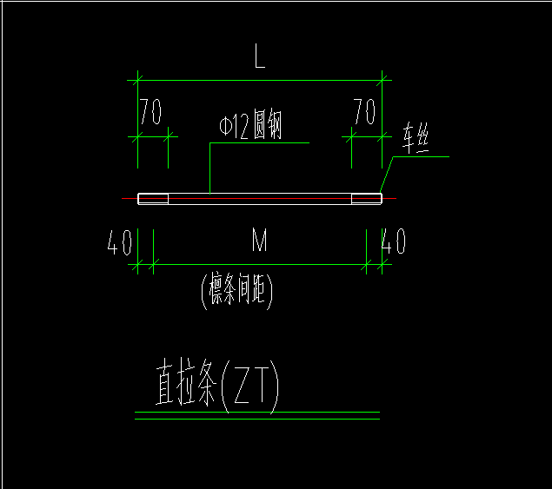 | 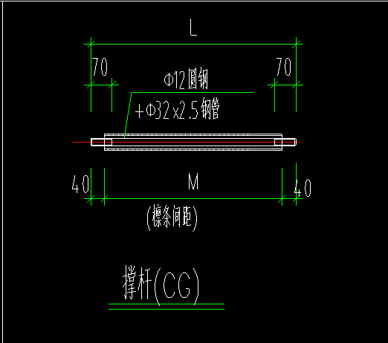
13 | 焊接钢管 | 40*3 | Q235B | t | 0.44
14 | 焊接钢管 | 159*4 | Q235B | t | 0.38
15 | 高强化学螺栓 | M16 L=600mm，带帽，耐震等级8.8 |  | 套 | 32.00
16 | 高强化学螺栓 | M24 L=750mm，带帽，耐震等级8.8 |  | 套 | 60.00
17 | 高强螺栓 | M16 L=50mm，双帽，耐震等级8.8 |  | 套 | 500.00
18 | 墙面压型板 | 10.2m*25页 | 0.6mm厚灰色压型钢板墙面,墙板类型为丫X28-205-820型，基板镀高铝锌铝镁板厚度0.6mm，镀层量275g/㎡，上表面超耐蚀聚酯面漆32um，下表面超耐蚀改性聚氨酯背漆26um | 米 | 255.00
19 | 墙面压型板 | 6.84m*4页 | 0.6mm厚灰色压型钢板墙面,墙板类型为丫X28-205-820型，基板镀高铝锌铝镁板厚度0.6mm，镀层量275g/㎡，上表面超耐蚀聚酯面漆32um，下表面超耐蚀改性聚氨酯背漆26um | 米 | 27.36
20 | 屋面压型板 | 6.5m*10页 | 屋面板采用0.8mm厚蓝色压型钢板屋面,屋面板类型为YX28-205-820型，基板镀高铝锌铝镁板厚度0.6mm，镀层量275g/㎡，上表面超耐蚀聚酯面漆32um，下表面超耐蚀改性聚氨酯背漆26um | 米 | 65.00
21 | 屋面压型板 | 9.3m*20页 | 屋面板采用0.8mm厚蓝色压型钢板屋面,屋面板类型为YX28-205-820型，基板镀高铝锌铝镁板厚度0.6mm，镀层量275g/㎡，上表面超耐蚀聚酯面漆32um，下表面超耐蚀改性聚氨酯背漆26um | 米 | 186.00
22 | 屋面压型板 | 3.1m*1页 | 屋面板采用0.8mm厚蓝色压型钢板屋面,屋面板类型为YX28-205-820型，基板镀高铝锌铝镁板厚度0.6mm，镀层量275g/㎡，上表面超耐蚀聚酯面漆32um，下表面超耐蚀改性聚氨酯背漆26um | 米 | 3.10
23 | 包角 | 200+200,6m/件 | 200+200，基板镀高铝锌铝镁板厚度0.6mm，基板镀高铝锌铝镁板厚度0.6mm，镀层量275g/㎡，上表面超耐蚀聚酯面漆32um，下表面超耐蚀改性聚氨酯背漆26um | 米 | 48.00 |  |  |  |  | 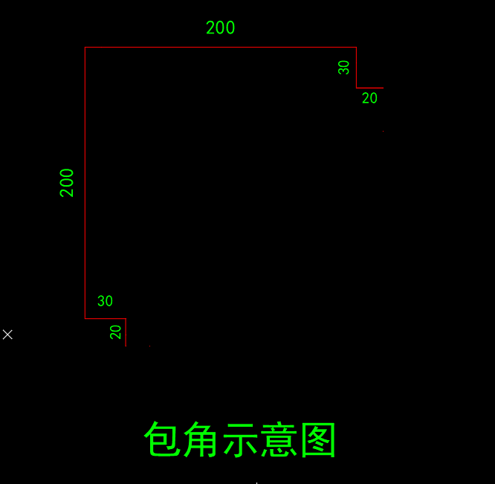
提报单位：（盖章） |  | 山东明科达节能环保工程有限公司 |  |  | 编制人：
提报单位审核人:

项目部经办人：
注：备注中填写要求到货时间。

